Sheet1
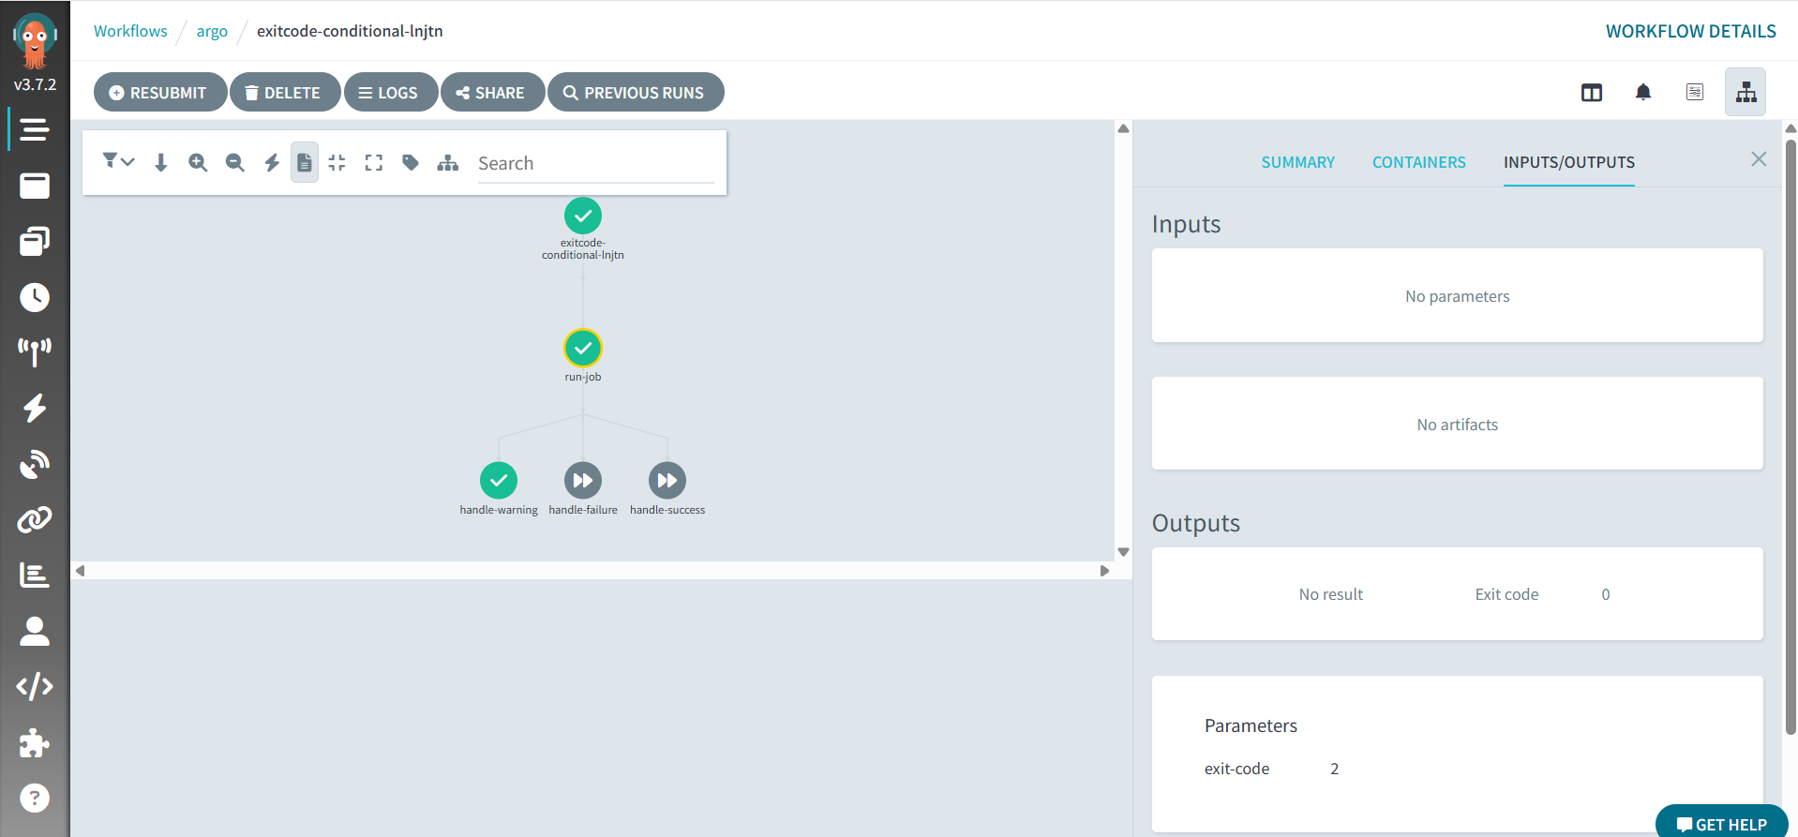
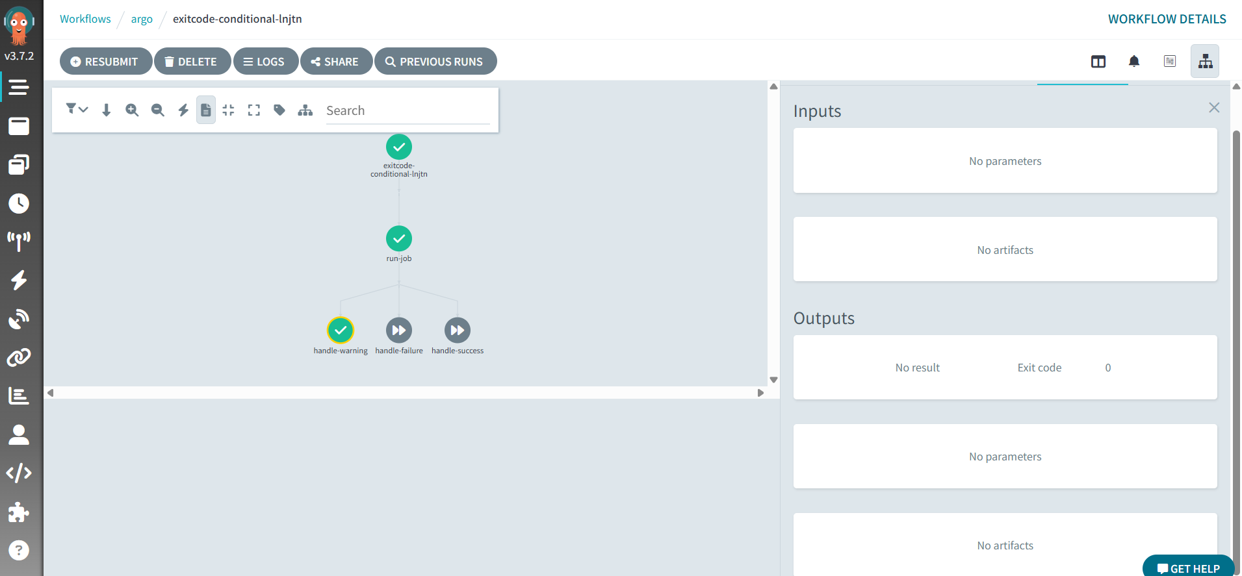
Argo workflow調査：
 | job:
apiVersion: argoproj.io/v1alpha1
kind: Workflow
metadata:
generateName: exitcode-conditional-
namespace: argo
spec:
entrypoint: main
serviceAccountName: argo-workflow
templates:
- name: main
steps:
- - name: run-job
template: run-job
- - name: handle-success
template: success-step
when: "{{steps.run-job.outputs.parameters.exit-code}} == 0"
- name: handle-failure
template: failure-step
when: "{{steps.run-job.outputs.parameters.exit-code}} == 1"
- name: handle-warning
template: warning-step
when: "{{steps.run-job.outputs.parameters.exit-code}} == 2"
- name: run-job
script:
image: alpine
command: [sh]
source: |
exit_code=$((RANDOM % 3)) # 0,1,2
echo "Simulated exit code: $exit_code"
echo $exit_code > /tmp/exitcode.txt
#exit $exit_code
outputs:
parameters:
- name: exit-code
valueFrom:
path: /tmp/exitcode.txt
- name: success-step
script:
image: alpine
command: [sh]
source: |
echo "Executing step A for exit code 0"
exit 0
- name: failure-step
script:
image: alpine
command: [sh]
source: |
echo "Executing step B for exit code 1 (will fail)"
exit 1
- name: warning-step
script:
image: alpine
command: [sh]
source: |
echo "Executing step C for exit code 2 (but exit 0 to succeed)"
exit 0
 |  | argo wfには、各ステップの実行結果が、終了コードが0の場合は成功（Succeeded）、0以外の場合は失敗（Failed）と判定する

 |  | 例は、バッチコンテナから0:successed,1:failed,2:warningを想定する
 |  |  | run-jobバッチの実行結果がtmpファイルに保存されるが、処理が直接終了しない。（０以外はエラーとなる、次の処理は行わない）

Job実施順番

exit処理しない、
次のstepにexitcodeを判断して、処理を行う

Job実施結果処理

warningは、Argo Workflowsにおいて終了コード0（成功）として扱い、正常終了とする

 | warningの場合、

